VBE
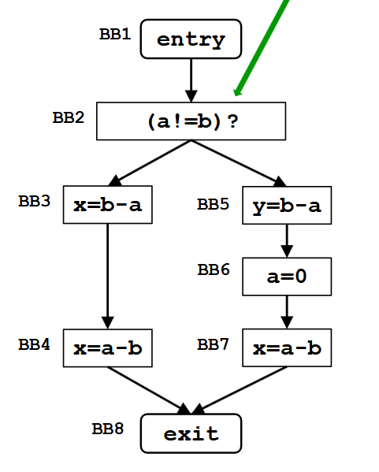
Very busy expressions
 | Dataflow |  | Iterazione 1
Domain | Set di espressioni |  | IN[B] | OUT[B]
Direction | Backward | BB1 | - | b-a
 | in[b] = fb(out[b]) | BB2 | b-a | b-a
 | out[b] = ^ in[succ(b)] | BB3 | a-b,b-a | a-b
Transfer function | fb(x) = Genb U (Out[x] - Killb) | BB4 | a-b | Ø
Meet operation | ∩ | BB5 | b-a | Ø
Boundary condition | In[exit] = Ø | BB6 | Ø | a-b
Initial interior points | In[b] = u | BB7 | a-b | Ø
 |  | BB8 | Ø | -
 | Gen = espressione generata
 | Kill = lista di tutte le espressioni contenenti la variabile definita nell'istr.

DA
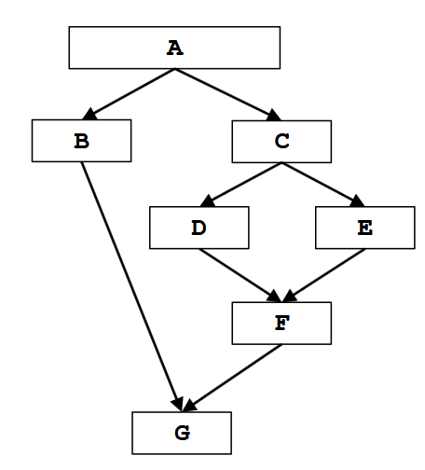
Dominator analysis
 | Dataflow |  | Iterazione 1
Domain | Set di Basic Blocks (nodi) |  | IN[B] | OUT[B]
Direction | Forward | BBA | - | A
 | out[b] = fb(in[b]) | BBB | A | A,B
 | in[b] = ^ out[pred(b)] | BBC | A | A,C
Transfer function | fb(x) = Selfb U In[b] | BBD | A,C | A,C,D
Meet operation | ∩ | BBE | A,C | A,C,E
Boundary condition | Out[entry] = Self | BBF | A,C | A,C,F
Initial interior points | Out[b] = u | BBG | A | -

 | Self = il blocco stesso

CP
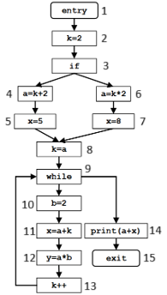
Constant propagation
 | Dataflow |  | Iterazione 1 |  | Iterazione 2
Domain | Coppia di Variabile, Valore |  | IN[B] | OUT[B] | IN[B] | OUT[B]
Direction | Forward | BB1 | - | Ø | - | Ø
 | out[b] = fb(in[b]) | BB2 | Ø | (k,2) | Ø | (k,2)
 | in[b] = ^ out[pred(b)] | BB3 | (k,2) | (k,2) | (k,2) | (k,2)
Transfer function | | x se non sono assegnati valori a variabili | BB4 | (k,2) | (k,2),(a,4) | (k,2) | (k,2),(a,4)
 | fb(x) = | x - Killb se almeno una variabile non è costante | BB5 | (k,2),(a,4) | (k,2),(a,4),(x,5) | (k,2),(a,4) | (k,2),(a,4),(x,5)
 | | Genb U (x - Killb) se tutte le variabili sono costanti | BB6 | (k,2) | (k,2),(a,4) | (k,2) | (k,2),(a,4)
Meet operation | ∩ | BB7 | (k,2),(a,4) | (k,2),(a,4),(x,8) | (k,2),(a,4) | (k,2),(a,4),(x,8)
Boundary condition | out[entry] = Ø | BB8 | (k,2),(a,4) | (k,4),(a,4) | (k,2),(a,4) | (k,4),(a,4)
Initial interior points | out[b] = u | BB9 | (k,4),(a,4) | (k,4),(a,4) | (a,4) | (a,4)
 |  | BB10 | (k,4),(a,4) | (k,4),(a,4),(b,2) | (a,4) | (a,4),(b,2)
 | Gen = generazione di coppia Variabile, Valore | BB11 | (k,4),(a,4),(b,2) | (k,4),(a,4),(b,2),(x,6) | (a,4),(b,2) | (a,4),(b,2)
 | Kill = lista di tutte le coppie contenenti la variabile definita nell'istr. | BB12 | (k,4),(a,4),(b,2),(x,6) | (k,4),(a,4),(b,2),(x,6),(y,8) | (a,4),(b,2) | (a,4),(b,2),(y,8)
 |  | BB13 | (k,4),(a,4),(b,2),(x,6),(y,8) | (a,4),(b,2),(x,6),(y,8) | (a,4),(b,2),(y,8) | (a,4),(b,2),(y,8)
 |  | BB14 | (k,4),(a,4) | (k,4),(a,4) | (a,4) | (a,4)
 |  | BB15 | (k,4),(a,4) | - | (a,4) | -

